Sheet1
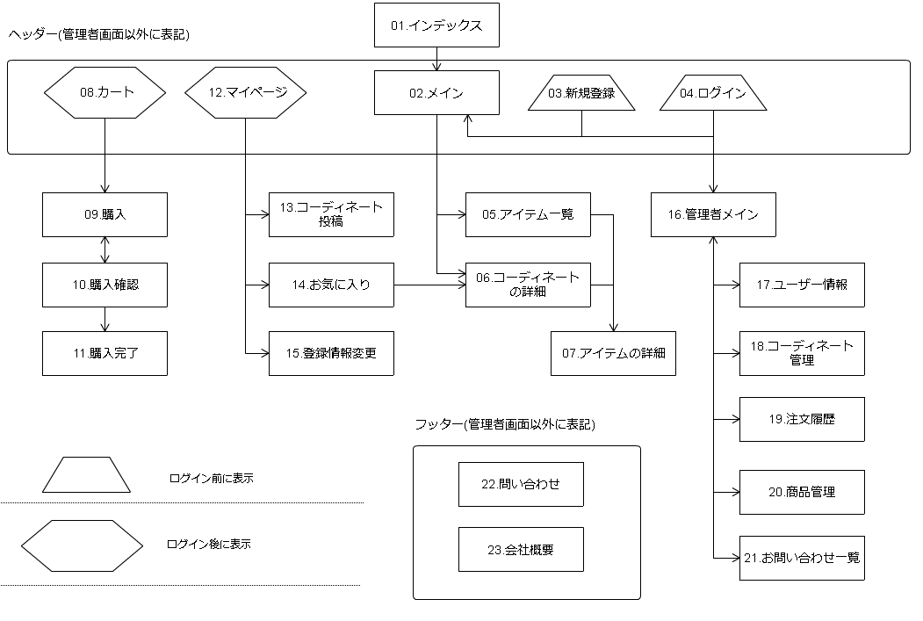
1 | インディックス
2 | メイン | 藤本
3 | 新規登録 | 永井
4 | ログイン | 神農
5 | アイテム一覧 | 藤本
6 | コーディネートの詳細 | 藤本
7 | アイテムの詳細 | 藤本
8 | カート | 神農
9 | 購入 | 丸井
10 | 購入確認 | 丸井
11 | 購入完了 | 中田
12 | マイページ | 藤本
13 | コーディネート投稿 | 丸井
14 | お気に入り | 丸井
15 | 登録情報変更 | 今野
16 | 管理者メイン | 小林
17 | ユーザー情報 | null
18 | コーディネート管理 | 小林
19 | 注文履歴 | 中田
20 | 商品管理 | 今野
21 | お問い合わせ一覧 | 中田
22 | お問い合わせ | 今野
23 | 会社概要 | 丸井
 | フッター | 中田
 | ヘッダー | 藤本
 | 商品追加 | 今野

